DC infEN
albumine | (Tous)
Evaluations de l’état nutritionnel des patients décédés d'une infection de PAC
COUNTA of EN | DC inf PAC
EN | OUI
1_OK | 2
2_DM | 6
3_DS | 10
4_NSP | 4

EN | OUI
DS | 10
DM | 6
OK | 2
NSP | 4

CNO prescrisperiode
Nombre de compléments nutritionnels oraux prescris par période
COUNTA of complement_nutritionnel_oral | complement_nutritionnel_oral
période alias | NON | OUI | Total général
A | 30 | 5 | 35
B | 24 | 8 | 32
C | 17 | 11 | 28
D | 24 | 12 | 36
Total général | 95 | 36 | 131

Prise en charge des mycoses par
Prise en charge des mycoses buccales par période
Période | NON | OUI | Variation
A | 30 | 5 | -25
B | 25 | 7 | -18
C | 13 | 15 | 2
D | 10 | 26 | 16

inf pac et ev DC
Présence de événement décès si infection de PAC
COUNTA of infection_pac | DC inf PAC |  |  | infection_pac | OUI | NON | PDV
infection_pac | NON | OUI | PDV | OUI | 22 | 5 | 3
OUI | 5 | 22 | 3

Événement décès , si infection de PAC
 | DC inf PAC NON | DC inf PAC OUI | DC inf PAC PDV | DC inf PAC PDV
OUI | 5 | 22 | 3

Pourcentage de valeur des IMc p
COUNTA of interval imc | interval imc
période alias

Répartition des valeur des IMC par période
 | interval imc | interval imc | interval imc | interval imc | interval imc | interval imc | interval imc | interval imc

IMC moyen et nbre IMC calculabl
imc |  | moyenne imc renseigné
 |  | 0
 |  | #VALUE!
période alias | nb imc renseigné | #VALUE!
A | 27 | 21
Nombre d'IMC calculable par période et valeur moyenne par période
 | (Plusieurs éléments) |  | moyenne imc renseigné
 |  |  | 0
 |  |  | 0
période alias |  | 0 | 0
A |  | 27 | 21
B |  | 22
B | 22
C | 28
D | 31

proportions type de neoplasique
Répartition par type de néoplasie, toutes périodes confondues
Type de néoplasie | NB type de néoplasie
Digestif | 31
Gynécologique | 31
ORL | 17
Urinaire | 6
Prostate | 3
Cutané | 2
TNE | 2
Indéterminé | 1
Cérébral | 1
Surrenale | 1
Total général | 95

Pourcentage d'hommes et de femm
sexe | COUNTA of sexe
Femme | 75
Homme | 56

Pourcentage d'hommes et de femmes, toutes périodes confondues
 | COUNTA of sexe
Femme | 75
Homme | 56

Nombre consultations diet par p
nb_consultation_diet | période alias | COUNTA of nb_consultation_diet
0 | A | 31
 | B | 29
 | C | 14
 | D | 21
1 | A | 2
 | B | 1
 | C | 8
 | D | 10
2 | A | 2
 | B | 2
 | C | 3
 | D | 5
3 | C | 3

albuminemie en fction IMC
interval imc | AVERAGE of albumine

Moyenne de albuminemie par rapport à intervalle d'IMC
 | AVERAGE of albumine

Repartition des IMC toutes peri
interval imc | COUNTA of interval imc
NC | 23
Total général | 23

Répartition des IMC toutes périodes confondues
 |  | <18 | 11
 |  | Entre 18 et 20 | 26
 |  | Entre 21 et 22 | 16
 |  | Entre 23 et 25 | 24
 |  | Entre 26 et 31 | 25
 |  | Entre 32 et 34 | 3
 |  | NC | 23
 |  | Supérieur à 35 | 3

Tableat static
interval imc | nb
<18 | 11
Entre 18 et 20 | 26
Entre 21 et 22 | 16
Entre 23 et 25 | 24
Entre 26 et 31 | 25
Entre 32 et 34 | 3
Supérieur à 35 | 3
NC | 23
Total général | 131

<18 | 11
Entre 18 et 20 | 26
Entre 21 et 22 | 16
Entre 23 et 25 | 24
Entre 26 et 31 | 25
Entre 32 et 34 | 3
Supérieur à 35 | 3
NC | 23
Total général | 131

DS chez les IMC extreme
EN | (Plusieurs éléments)

COUNTA of EN | interval imc
période alias

DS chez les IMC extrêmes
 | (Plusieurs éléments) | (Plusieurs éléments) | (Plusieurs éléments) | (Plusieurs éléments)
COUNTA of EN | 0
période alias

DM chez les IMC extreme
EN | (Plusieurs éléments)

COUNTA of EN | interval imc
période alias
Total général

DM chez les patients aux IMC extremes
 | (Plusieurs éléments) | (Plusieurs éléments) | (Plusieurs éléments) | (Plusieurs éléments)
COUNTA of EN | 0
période alias
Total général

Ratio homme femme
COUNTA of sexe | sexe
période alias | Femme | Homme
A | 18 | 17
B | 17 | 15
C | 18 | 10
D | 22 | 14
Femme, homme et Total général
 | sexe Femme | sexe Homme | sexe Homme
A | 18 | 17
B | 17 | 15
C | 18 | 10
D | 22 | 14
Total général | 75 | 56

moyenne de l'age des patients
période alias | Moyenne d'age | Moyenne d'age
A | 71.485714286 | 71
B | 69.4375 | 69
C | 66.535714286 | 67
D | 69.083333333 | 69

Moyenne d'age des patients par periode

Onco|Hémato infection pac péri
COUNTA of onco_hemato |  | onco_hemato
période alias | infection_pac | Hemato | Onco | Total général
A | OUI | 3 | 10 | 13
 | NON | 8 | 14 | 22
Total A |  | 11 | 24 | 35
B | OUI | 1 | 4 | 5
Hemato et Onco
 | NON | 6 | 21 | 27
Total B |  | 7 | 25 | 32
C | OUI | 2 | 6 | 8
 | NON | 5 | 15 | 20
Total C |  | 7 | 21 | 28
D | OUI | 2 | 2 | 4
 | NON | 9 | 23 | 32
Total D |  | 11 | 25 | 36
Total général |  | 36 | 95 | 131

nbre onco hemato
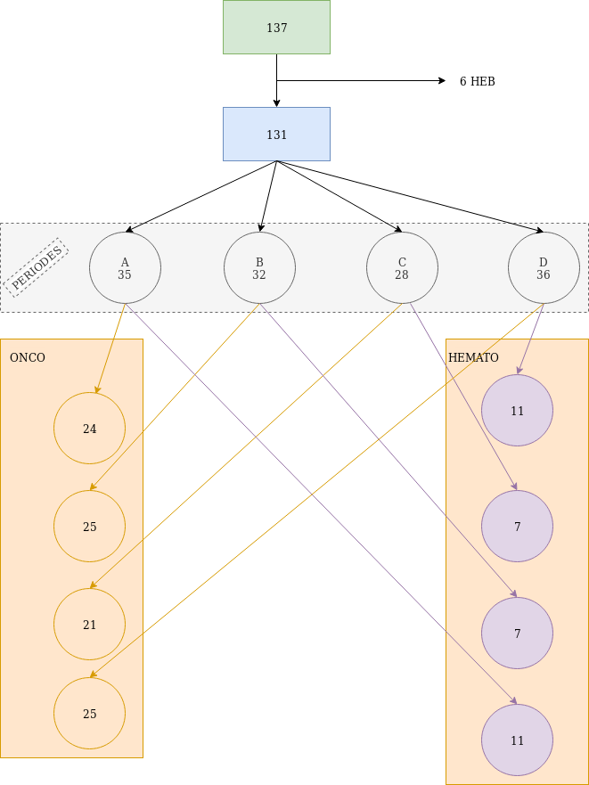
COUNTA of onco_hemato | onco_hemato
période alias | Hemato | Onco | Total général
A | 11 | 24 | 35
B | 7 | 25 | 32
C | 7 | 21 | 28
D | 11 | 25 | 36
Total général | 36 | 95 | 131

Répartition des patients en fonction de leur pathologie néoplasique:

nombre evaluation nutritionnell
OK, DM, DS et NSP

durée moyenne du sejour periode
duree_hospit | Moyenne de durée
 | 0
période alias | #VALUE!
A | 13
B | 17
Durée moyenne du sejour en hospitalisation pour chaque période
C
D

RATIO HOMMEFEMME
COUNTA of sexe | sexe
période alias | Femme | Homme
A | 18 | 17
B | 17 | 15
Répartition du nombre d'hommes et de Femmes par periode
 | sexe Femme | sexe Homme | sexe Homme
A | 18 | 17
B | 17 | 15
C | 18 | 10
D | 22 | 14
C | 18 | 10
D | 22 | 14

pec MYCOSE
COUNTA of pec_mycose | pec_mycose
période alias | NON | OUI | Total général
A | 30 | 5 | 35
B | 25 | 7 | 32
Rapport de prise en charge des mycoses buccales en fonction de chaque période
C | 13 | 15 | 28
D | 10 | 26 | 36
Total général | 78 | 53 | 131

bactérie d'infection pac par pé
infection_pac | OUI

période alias | e.coli | eu.fecalis | klebsielle | pneumoccoque | pyo | staph aureus | staph epi | staph ominis
A | 1 |  |  | 1 | 2 | 1 | 7 | 2
B |  | 1 |  |  |  |  | 4
C |  |  | 2 |  |  |  | 6
D |  |  |  |  | 2 | 1 | 2
Identification des bacteries lors de sinfection de PAC, selon chaque periode
 | OUI
 | 0
période alias | 0 | 0 | 0 | 0 | 0 | 0 | 0 | 0
A | 1 |  |  | 1 | 2 | 1 | 7 | 2
Total général | 1 | 1 | 2 | 1 | 4 | 2 | 19 | 2

inf pac par periode
COUNTA of infection_pac | infection_pac
période alias | OUI
A | 13
B | 5
C | 8
D | 4

NON et OUI
 | infection_pac OUI | infection_pac OUI
A | 13
B | 5
C | 8
D | 4

nre obese pariode
COUNTA of imc | imc
période alias | 25 | 26 | 27 | 28 | 29 | 30 | 31 | 32 | 33 | 37 | 42 | 45 | Total général
A | 1 |  | 2 |  |  |  |  |  |  |  |  |  | 3
B | 1 | 1 |  | 1 |  | 1 | 1 | 1 |  | 1 |  |  | 7
C |  | 2 | 1 | 1 | 3 | 1 | 1 |  | 1 |  | 1 |  | 11
D | 4 | 5 | 1 | 2 |  | 2 |  | 1 |  |  |  | 1 | 16
Total général | 6 | 8 | 4 | 4 | 3 | 4 | 2 | 2 | 1 | 1 | 1 | 1 | 37
période alias, A, C et D
 | 25 | 26 | 27 | 28 | 29 | 30 | 31 | 32
A | 1 |  | 2
B | 1 | 1 |  | 1 |  | 1 | 1 | 1
C |  | 2 | 1 | 1 | 3 | 1 | 1

denutrition et infection
infection_pac | OUI

COUNTA of EN | EN
période alias | 1_OK | 2_DM | 3_DS | 4_NSP | Total général
A | 2 | 4 | 4 | 3 | 13
B |  |  | 2 | 3 | 5
C | 1 | 1 | 6 |  | 8
D |  | 2 | 1 | 1 | 4
Total général | 3 | 7 | 13 | 7 | 30

DM, DS, NSP et OK
 | OUI | OUI | OUI | OUI
COUNTA of EN | 0
période alias | 0 | 0 | 0 | 0
A | 2 | 4 | 4 | 3
B |  |  | 2 | 3

CHIMIO PO ET IV
Rapport de patients ayant une thérapeutique anti cancéreuse ( PO/IV) ou en abstention ( SP)
COUNTA of chimio | chimio
période alias | IV | PO | SP | Total général
A | 27 | 6 | 2 | 35
B | 18 | 7 | 5 | 30
C | 18 | 8 | 2 | 28
D | 23 | 5 | 8 | 36
Total général | 86 | 26 | 17 | 129

IV, PO et SP

% infection pac par type de nut
A_enterale_infecté | 2
A_enterale_non_infecté | 2
A_parenteral_infecté | 7
A_parenteral_non_infecté | 4
A_sna_infecté | 5
A_sna_non_infecté | 17
B_enterale_non_infecté | 3
B_parenteral_infecté | 26
B_parenteral_non_infecté | 1
B_sna_infecté | 2
B_sna_non_infecté | 2

D_enterale_infecté | 4
D_enterale_non_infecté
D_parenteral_infecté | 28
D_parenteral_non_infecté
D_sna_infecté | 2
D_sna_non_infecté | 3
C_enterale_infecté | 3
C_enterale_non_infecté
C_parenteral_infecté | 16
C_parenteral_non_infecté
C_sna_infecté | 4
C_sna_non_infecté | 5

A_enterale_infecté | 2
A_enterale_non_infecté | 2
A_parenteral_infecté | 7
A_parenteral_non_infecté | 4
A_sna_infecté | 5
A_sna_non_infecté | 17
B_enterale_infecté
B_enterale_non_infecté | 3
B_parenteral_infecté | 26
B_parenteral_non_infecté | 1
B_sna_infecté | 2
B_sna_non_infecté | 2
C_enterale_infecté | 3
C_enterale_non_infecté
C_parenteral_infecté | 16
C_parenteral_non_infecté
C_sna_infecté | 4
C_sna_non_infecté | 5
D_enterale_infecté | 4
D_enterale_non_infecté
D_parenteral_infecté | 28
D_parenteral_non_infecté
D_sna_infecté | 2
D_sna_non_infecté | 3

nbre inf PAC chez les NP
nbre infection PAC chez les patients ayant une NP
 | Parenteral
infection_pac | 0
période alias | 0
A | 8
B | 2
type_nutrition | Parenteral
infection_pac | OUI

période alias | infection pac
A | 8
B | 2
C | 3
D | 2

% inf PAC chez les NP
type_nutrition | Parenteral

COUNTA of infection_pac | infection_pac
période alias | OUI | NON
A | 8 | 4
B | 2 | 3
C | 3 | 1
Rapport des infections de PAC, chez les patients ayant une nutrition parentérale
 | Parenteral | Parenteral
COUNTA of infection_pac | 0
période alias | 0 | 0
A | 8 | 4
B | 2 | 3
D | 2

% type nutrition
COUNTA of type_nutrition | type_nutrition
période alias | SNA | Parenteral | enterale
A | 19 | 12 | 4
B | 26 | 5 | 1
C | 21 | 4 | 3
D | 30 | 2 | 4
Total général | 96 | 23 | 12

Répartition du type de nutrition par périodes

infection pac
COUNTA of infection_pac | infection_pac
période alias | OUI
A | 13
B | 5
C | 8
D | 4
Total général | 30

Infection pac
 | OUI
A | 13
B | 5
C | 8
D | 4

mm
AVERAGE of poids_init | poids_init
période alias | 38 | 42 | 43 | 44 | 46 | 47 | 48 | 50 | 51 | 52 | 53 | 54 | 55 | 56 | 57 | 58 | 59 | 60 | 61 | 62 | 63 | 64 | 65 | 65.4 | 66 | 68 | 69 | 70 | 71 | 72 | 74 | 75 | 77 | 78 | 80 | 82 | 84 | 85 | 86 | 87 | 88 | 89 | 93 | 96 | 97 | 98 | 107 | 114 | NC
A |  |  | 43 |  |  | 47 |  |  |  | 52 | 53 | 54 | 55 | 56 | 57 |  | 59 | 60 | 61 | 62 | 63 | 64 | 65 |  |  | 68 |  |  |  |  |  | 75 |  | 78 |  |  |  | 85 | 86 |  |  |  |  |  |  |  |  |  | #DIV/0!
B |  |  | 43 |  | 46 |  |  | 50 |  | 52 |  |  | 55 |  |  | 58 |  |  |  |  | 63 |  |  |  |  | 68 | 69 | 70 | 71 |  |  | 75 |  |  |  | 82 |  |  |  |  |  |  |  | 96 |  | 98 |  |  | #DIV/0!
C |  |  |  | 44 |  |  |  | 50 |  |  |  |  | 55 | 56 |  |  | 59 |  | 61 | 62 | 63 |  |  |  | 66 |  |  |  |  |  | 74 | 75 | 77 |  | 80 |  | 84 |  |  |  | 88 |  |  | 96 |  |  | 107 |  | #DIV/0!
D | 38 | 42 |  |  |  |  | 48 |  | 51 |  |  | 54 |  |  | 57 |  |  | 60 | 61 | 62 |  | 64 |  | 65.4 | 66 | 68 |  | 70 |  | 72 |  | 75 | 77 |  |  |  |  | 85 | 86 | 87 |  | 89 | 93 |  | 97 |  |  | 114 | #DIV/0!
Total général | 38 | 42 | 43 | 44 | 46 | 47 | 48 | 50 | 51 | 52 | 53 | 54 | 55 | 56 | 57 | 58 | 59 | 60 | 61 | 62 | 63 | 64 | 65 | 65.4 | 66 | 68 | 69 | 70 | 71 | 72 | 74 | 75 | 77 | 78 | 80 | 82 | 84 | 85 | 86 | 87 | 88 | 89 | 93 | 96 | 97 | 98 | 107 | 114 | #DIV/0!

période alias

variation du poids durant hospi
période alias | % gain de poids DH | AVERAGE of % gain de poids DH | Variation du poids %
A |  | -0.5 | -0.5
B |  | 0.83333333333 | 0.83
C |  | -2.7894736842 | -2.79
D |  | -1.8823529412 | -1.88
Variation du poids par période

perte de poids renseigné par pé
Repartition de perte de poids renseignée et non renseigné par periode
 | période alias A | période alias A
B
C
D
période alias
A
B
C
D

perte de poids renseigné
Perte de poids rensigné

